所在確認通知のファイル名自動作成の詳細説明と使い方
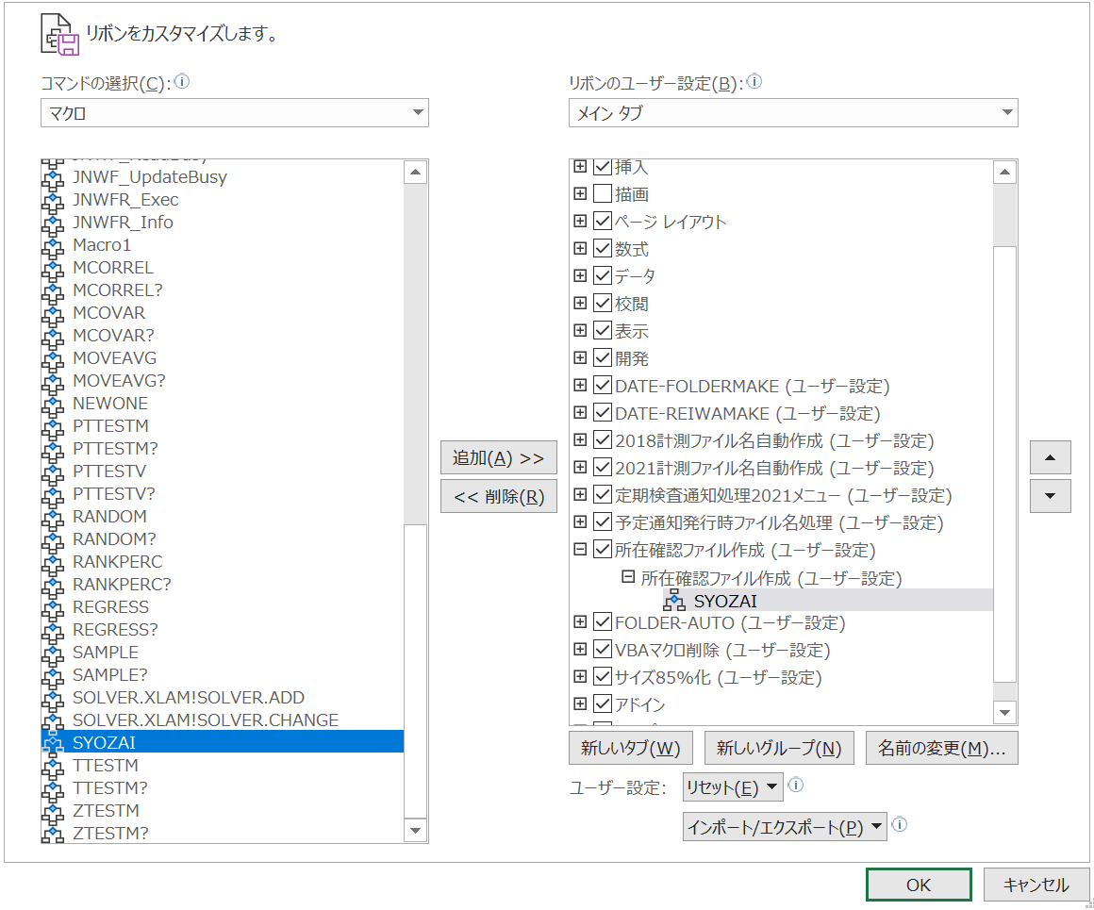
表題： | 計測検査の所在確認済予定通知の自動ファイル名作成処理の説明
 | および、使い方まとめ |  |  |  |  |  |  | 2022年2月3日取り扱い説明書作成開始

 | １．計測サービスセンター発行ファイルを年月検査種追加修正した予定通知・実績表の
 | 使用部門への送付時のファイル名
 |  | ①-1従来コード使用部門への送付ファイル
 |  | C1983E1.xlsx ➡ C1983E1(計測2202).xlsx |  |  |  |  | ：由利工業㈱西目工場（大曲工場含む）
 |  | C1983F1.xlsx ➡ C1983F1(計測2202).xlsx |  |  |  |  | ： 雄勝セラミックス（株）
 |  | C1983N1.xlsx ➡ C1983N1(計測2202).xlsx |  |  |  |  | ：TDK秋田㈱北上工場

 |  | ①-2新計測コード使用部門への送付ファイル（TDK秋田㈱本荘工場西サイト、東サイト）
 |  | C1980A1.xlsx ➡ NEW-C1980A1(計測2202).xlsx |  |  |  |  | ：（材料・シート成型・印刷）工程
 |  | C1980B1.xlsx ➡ NEW-C1980B1(計測2202).xlsx |  |  |  |  | ：積層工程
 |  | C1980C1.xlsx ➡ NEW-C1980C1(計測2202).xlsx |  |  |  |  | ：プレス工程
 |  | C1980D1.xlsx ➡ NEW-C1980D1(計測2202).xlsx |  |  |  |  | ：切断工程
 |  | C1980E1.xlsx ➡ NEW-C1980E1(計測2202).xlsx |  |  |  |  | ：（水ﾊﾞﾚﾙ・焼成・湿式ﾊﾞﾚﾙ・素地検査・焼付）工程
 |  | C1980F1.xlsx ➡ NEW-C1980F1(計測2202).xlsx |  |  |  |  | ：端部塗布工程
 |  | C1980G1.xlsx ➡ NEW-C1980G1(計測2202).xlsx |  |  |  |  | ：めっき工程
 |  | C1980H1.xlsx ➡ NEW-C1980H1(計測2202).xlsx |  |  |  |  | ：測定工程
 |  | C1980J1.xlsx ➡ NEW-C1980J1(計測2202).xlsx |  |  |  |  | ：（素地外観・製品外観・製品検査）工程
 |  | C1980K1.xlsx ➡ NEW-C1980K1(計測2202).xlsx |  |  |  |  | ：（包装・ﾒｶﾞｷｬｯﾌﾟ）工程
 |  | C1980L1.xlsx ➡ NEW-C1980L1(計測2202).xlsx |  |  |  |  | ：品質保証部門
 |  | C1980P1.xlsx ➡ NEW-C1980P1(計測2202).xlsx |  |  |  |  | ：東サイト ALINE

 | 問題点：上記使用部門へ送付したファイルへの計測器の所在記入分の計測サービスセンター返送ファイルは
 | 現場添付送付時のファイルの様にファイル名構成が統一でなく、部門毎にマチマチで保管上、所在確認ファイル
 | かどうかのフィアル名表記もなかったりといった具合で保管上も問題がある状態。
 |  | 現場送付時通知も所在確認後はマチマチのファイル名で計測SCへ送付されています。

 | 対策：上記の所在ファイル名がマチマチである問題点は、新たに所在確認ファイルを統一した仕様にて保管し直す
 | ことで回避することができるので、新たに作成保存する所在確認ファイル名を送られてきた所在記載の通知ファイル
 | の中の記載情報から統一仕様のファイル名を構成すべく情報を自動読取し、下記の様に所在確認ファイルを自動作成
 | させます。また、処理対応する通知は計測器定期検査予定通知の計測サービスセンターが行う定期検査予定通知のみ
 | とし、対応以外の予定通知には対象外ファイルであるメッセージを表示し対象の計測器定期検査予定通知を使用
 | する様に促す。（ユーザーフレンドリー対応）
 |  | （保管されるファイル名は元のファイル名は全く関係なく、ファイルの情報から作成する仕様）
 | 【計測サービスセンター発行される予定通知ファイル名】 |  |  |  |  | 仕様
 | 検査情報 |  |  | 定期検査 | 現場送付時通知 |  | 計測返送-所在確認ファイル
 | 由利工業㈱西目工場 |  |  | C1983E1.xlsx | C1983E1(計測2202).xlsx |  | 計測定期検査【C1983E1(2202)】所在確認220128.xlsx
 | 雄勝セラミックス（株） |  |  | C1983F1.xlsx | C1983F1(計測2202).xlsx |  | 計測定期検査【C1983F1(2202)】所在確認220128.xlsx
 | 北上工場 |  |  | C1983N1.xlsx | C1983N1(計測2202).xlsx |  | 計測定期検査【C1983N1(2202)】所在確認220128.xlsx
 | （材料・シート成型・印刷）工程 |  |  | C1980A1.xlsx | NEW-C1983A1(計測2202).xlsx |  | 計測定期検査【NEW-C1980A1(2202)】所在確認220128.xlsx
 | 積層工程 |  |  | C1980B1.xlsx | NEW-C1983B1(計測2202).xlsx |  | 計測定期検査【NEW-C1980B1(2202)】所在確認220128.xlsx
 | プレス工程 |  |  | C1980C1.xlsx | NEW-C1983C1(計測2202).xlsx |  | 計測定期検査【NEW-C1980C1(2202)】所在確認220128.xlsx
 | 切断工程 |  |  | C1980D1.xlsx | NEW-C1983D1(計測2202).xlsx |  | 計測定期検査【NEW-C1980D1(2202)】所在確認220128.xlsx
 | （水ﾊﾞﾚﾙ・焼成・湿式ﾊﾞﾚﾙ・素地検査・焼付）工程 |  |  | C1980E1.xlsx | NEW-C1983E1(計測2202).xlsx |  | 計測定期検査【NEW-C1980E1(2202)】所在確認220128.xlsx
 | 端部塗布工程 |  |  | C1980F1.xlsx | NEW-C1983F1(計測2202).xlsx |  | 計測定期検査【NEW-C1980F1(2202)】所在確認220128.xlsx
 | めっき工程 |  |  | C1980G1.xlsx | NEW-C1983G1(計測2202).xlsx |  | 計測定期検査【NEW-C1980G1(2202)】所在確認220129.xlsx
 | 測定工程 |  |  | C1980H1.xlsx | NEW-C1983H1(計測2202).xlsx |  | 計測定期検査【NEW-C1980H1(2202)】所在確認220128.xlsx
 | （素地外観・製品外観・製品検査）工程 |  |  | C1980J1.xlsx | NEW-C1983J1(計測2202).xlsx |  | 計測定期検査【NEW-C1980J1(2202)】所在確認220128.xlsx
 | （包装・ﾒｶﾞｷｬｯﾌﾟ）工程 |  |  | C1980K1.xlsx | NEW-C1983K1(計測2202).xlsx |  | 計測定期検査【NEW-C1980K1(2202)】所在確認220128.xlsx
 | 品質保証部門 |  |  | C1980L1.xlsx | NEW-C1983L1(計測2202).xlsx |  | 計測定期検査【NEW-C1980L1(2202)】所在確認220128.xlsx
 | 東サイト ALINE |  |  | C1980P1.xlsx | NEW-C1983P1(計測2202).xlsx |  | 計測定期検査【NEW-C1980P1(2202)】所在確認220128.xlsx

 | 【今までのファイル名作成ツール】
 | ステップが結構あるので、クリップボードに貼付け用のファイル名作成するまでに多少時間が多少かかる。

 | 対策実施１： | １．先に作成したツールで、1ファイル毎に情報を入力、選択にて予定通知を試験実施部門毎に
 |  | ファイル名を作成し、エクセル通知を開いて、名前を付けて保存の方法で作成した適切な予定通知名
 |  | で保存し使用する方法
 |  | ファイル名を作成する手順は各フォームでの選択が段階的にあるため、結構な手間となっています。
 |  | 時短に向けて、簡単なファイル操作のドラッグ＆ドロップ方式を検討し、リードタイムを
 |  | 短縮する方法を検討が必要。対策１の各ステップを踏むことなく、ドラッグ＆ドロップ1回でリネーム対応方式を
 |  | 次のステップとする。
 | 対策予定： | 計測器の所在確認し、使用者、場所等の記載した定期検査依頼用の所在確認ファイルが計測に送られ
 |  | CCでQAに配信される。このファイルを統一した所在ファイル名にドラック＆ドロップにより、瞬時に
 |  | 所在確認保管ファイルを作成可能となったが、保管場所が元ファイルと同じ階層であるため、現状では
 |  | 作成した所在確認ファイルを再度選択し、別途所在保管用フォルダに移動保管しなければならない問題がある。
 |  | これを回避するために所在確認用のフォルダ有無を自動判別認識させ、無ければ作成し、あれば所在ファイルを
 |  | 即保管実施とするプログラムを組むことで所在ファイルを自動選択保管に対応させるようにする。
 |  | 所在確認ファイルを選択し、保管フォルダを作成の上、保管するという処理が自動化され、かなりの
 |  | 保管処理の時短化が実現できるものと思う。

 | 【操作取り扱い説明】
 | ■作成したエクセルマクロファイル名
 | エクセルVBAファイル名：AUTO-FilenameMake-SYOZAI-2022JAN20-A.xlsm
 |  | ◇起動時のフォーム
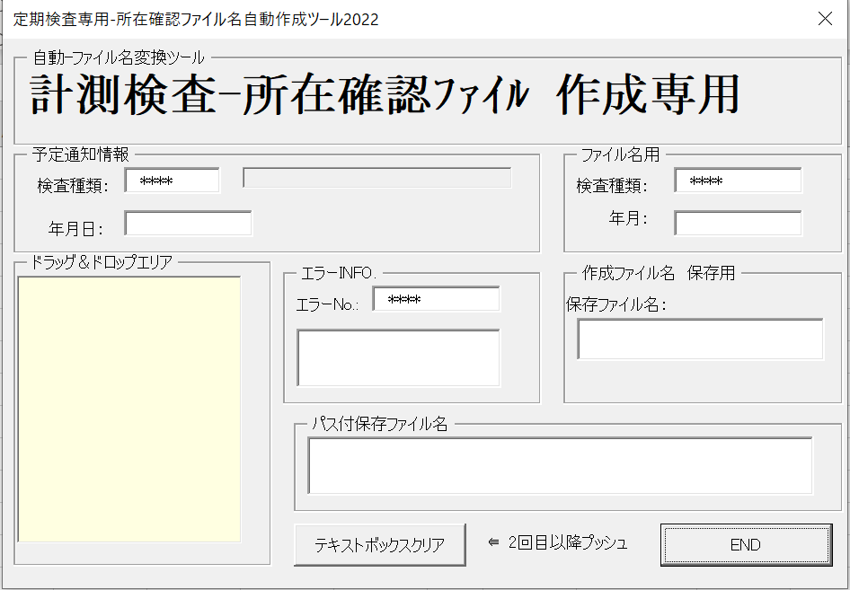

 | 次頁へつづく

 | ■実際のファイルを使った例
 | 元ファイルと同じフォルダ内に同じ内容のエクセルで新たな識別情報付きのエクセル名が瞬時に自動で作成されます。
 | 各フォルダの説明
 |  | 階層はtestのフォルダ内に所在確認のマチマチなエクセルファイルを置いてのドラッグ＆ドロップです。
 |  |  | C:\省略（任意フォルダ）￥test\所在確認計測返送分

 | 例）実際の作成ファイル名（2022年02月の場合）

 | ■ドラッグ＆ドロップ元ファイル |  |  |  |  | ■ドラッグ＆ドロップで所在確認計測返送分フォルダが作成される｡
 | test フォルダ内の元ファイル |  |  |  |  | 所在確認計測返送のフォルダが作成された状態
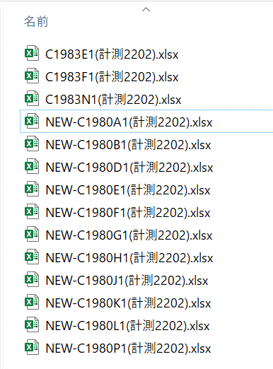
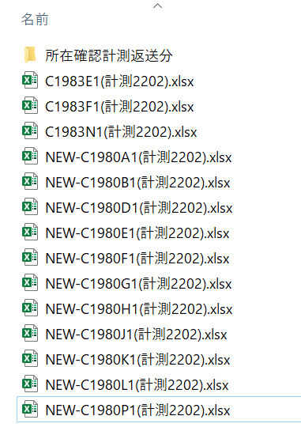

 | ■所在確認計測返送分フォルダの中への所在確認ファイル作成
 | 所在確認計測返送分フォルダ内の自動作成された所在確認生成ファイル
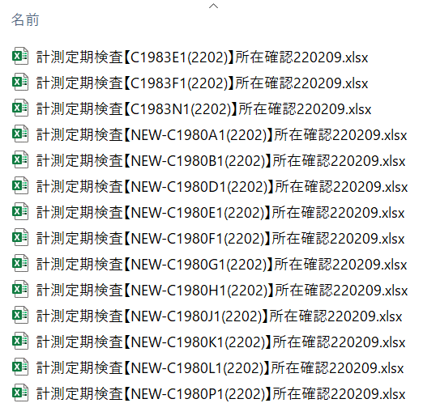

 | 【使い方基本】
 |  | ①計測サービスセンターより送付されたファイルに計測器の所在を記入し任意に作成したフォルダにまとめて
 |  | コピーする。
 |  | ②所在確認ファイル名自動作成ツールエクセルファイルを起動しマクロを実行する。またはメニューを用意
 |  | ワンクリック対応で実行する。
 |  |  | ▢メニューの登録方法
 |  |  | ツールエクセルファイル名：AUTO-FilenameMake-SYOZAI-2022JAN20-A.xlsm
 |  |  | VBAのModule.basのサブルーチン名SYOZAI()をメニューにマクロ登録で起動できます。
 |  |  |  |  |  | Sub SYOZAI()
 |  |  |  | Module.bas |  | UserForm1.Show
 |  |  |  |  |  | End Sub
 |  |  | （あらかじめエクセルのメニューに登録しておくと所在ファイル名作成処理をクリックする
 |  |  | ことで簡単起動できます。：

 |  |  | メニューグループ名 所在確認ファイル作成）
 |  |  | 登録メニュ名：所在確認フィアル作成
 |  |  | コマンドの選択で ”マクロ” を選びます。

 |  | ▢エクセルのメニュー追加登録資料
 |  |  | メニューのホーム を右クリックして出てきたメニューリストの リボンのユーザー設定をクリック
 |  |  | して下記のフォームを表示します。
 |  |  | 新しいタブ（Ｗ）で追加します。
 |  |  | 名前を設定します。（新しいタブと新しいグループの2つ）

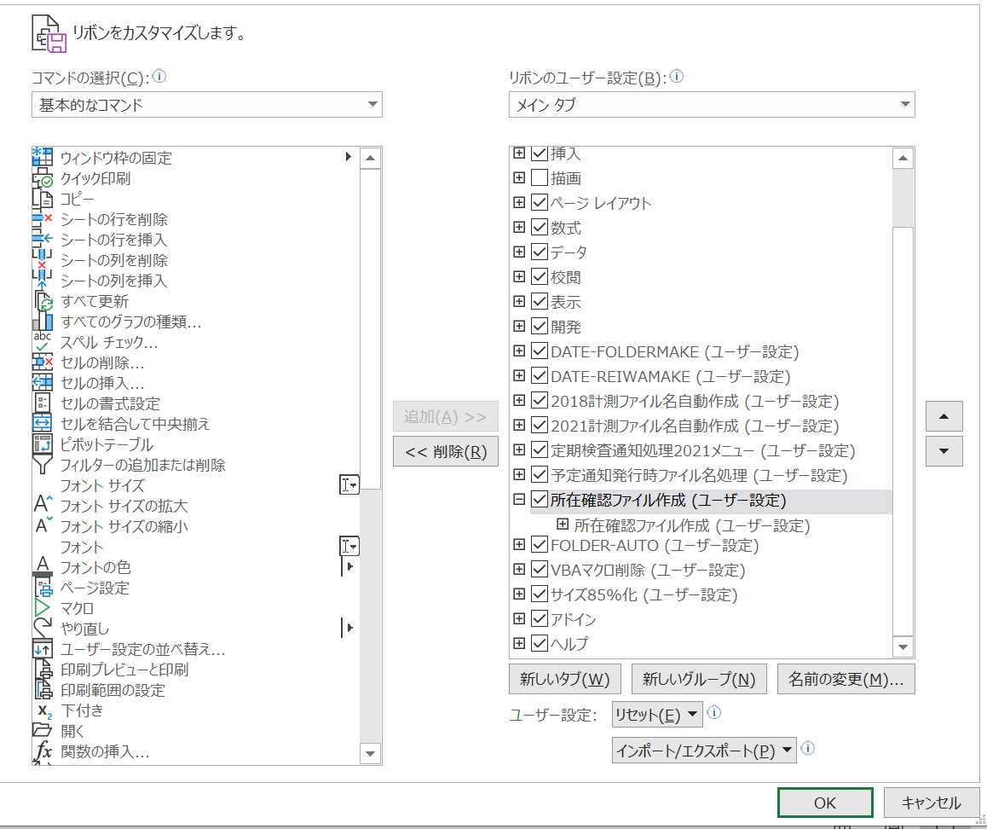

 |  | ▢マクロ選択で Moduleに作成した SYOZAI を選択し 追加ボタンでマクロを追加します。

予定通知のファイル名詳細説明と使い方
 |  |  |  |  |  |  |  |  |  | 作成:2022年12月9日（金）
表題： | 定期検査予定通知の計測送付分の所在確認ファイルの自動ファイル名作成処理の説明

 | １．計測サービスセンターへ送付する現場での所在確認した予定通知・実績表
 | 現状：
 |  | 各拠点に配布している計測器定期検査予定通知のエクセルファイル名は
 |  | 統一して送付していますが、現場での計測器の所在を確認し記載した後に
 |  | 計測サービスセンターへ送るファイル名は個々バラバラとなっている為
 |  | 同一ヘッダーは変わらず使用されている点を考慮して、統一な所在保管用
 |  | のファイル名を自動作成するツールを作成した。

 | 作成情報： | ツールエクセルファイル名：AUTO-FilenameMake2022DEC09.xlsm

 | 使用方法： | 予定通知の配布用の操作と全く同じ操作
 |  | 対象元ファイル： 2022年12月の場合
 |  |  | C1983E1(計測2212）.xlsx
 |  |  | C1983F1(計測2212）.xlsx
 |  |  | C1983N1(計測2212）.xlsx
 |  |  | NEW-C1980A1(計測2212).xlsx
 |  |  | NEW-C1980B1(計測2212).xlsx
 |  |  | NEW-C1980E1(計測2212).xlsx
 |  |  | NEW-C1980F1(計測2212).xlsx
 |  |  | NEW-C1980G1(計測2212).xlsx
 |  |  | NEW-C1980H1(計測2212).xlsx
 |  |  | NEW-C1980J1(計測2212).xlsx
 |  |  | NEW-C1980K1(計測2212).xlsx
 |  |  | NEW-C1980L1(計測2212).xlsx
 |  | 青文字のヘッダーが含まれた所在確認ファイルが対象です。

 |  | 実例）上記対象ファイルにて作成される所在確認ファイル名
 |  |  | 計測器定期検査【C1983E1(計測2212)】所在確認20221209.xlsx
 |  |  | 計測器定期検査【C1983F1(計測2212)】所在確認20221209.xlsx
 |  |  | 計測器定期検査【C1983N1(計測2212)】所在確認20221209.xlsx
 |  |  | 計測器定期検査【NEW-C1980A1(計測2212)】所在確認20221209.xlsx
 |  |  | 計測器定期検査【NEW-C1980B1(計測2212)】所在確認20221209.xlsx
 |  |  | 計測器定期検査【NEW-C1980E1(計測2212)】所在確認20221209.xlsx
 |  |  | 計測器定期検査【NEW-C1980F1(計測2212)】所在確認20221209.xlsx
 |  |  | 計測器定期検査【NEW-C1980G1(計測2212)】所在確認20221209.xlsx
 |  |  | 計測器定期検査【NEW-C1980H1(計測2212)】所在確認20221209.xlsx
 |  |  | 計測器定期検査【NEW-C1980J1(計測2212)】所在確認20221209.xlsx
 |  |  | 計測器定期検査【NEW-C1980K1(計測2212)】所在確認20221209.xlsx
 |  |  | 計測器定期検査【NEW-C1980L1(計測2212)】所在確認20221209.xlsx

所在確認記録したエクセルファイルをドラッグ＆ドロップ
 | 実際の操作：

 |  | 対象元ファイル：
 |  |  | C1983E1(計測2212）.xlsx

 |  | 作成ファイル：
 |  |  | 計測器定期検査【C1983E1(計測2212)】所在確認20221209.xlsx

表題： | 定期検査予定通知の発行ファイルの自動ファイル名作成処理の説明
 | および、使い方まとめ

 | １．計測サービスセンター発行時の計測器定期検査予定通知・実績表
 | 現状：
 |  | ①-1従来コード使用部門
 |  | C1983E1.xlsx |  | ：由利工業㈱西目工場（大曲工場含む）
 |  | C1983F1.xlsx |  | ： 雄勝セラミックス（株）
 |  | C1983N1.xlsx |  | ：TDK秋田㈱北上工場

 |  | ①-2新計測コード使用部門（工場サイト名省略→TDK秋田㈱本荘工場西サイト）
 |  | C1980A1.xlsx |  | ：（材料・シート成型・印刷）工程
 |  | C1980B1.xlsx |  | ：積層工程
 |  | C1980C1.xlsx |  | ：プレス工程
 |  | C1980D1.xlsx |  | ：切断工程
 |  | C1980E1.xlsx |  | ：（水ﾊﾞﾚﾙ・焼成・湿式ﾊﾞﾚﾙ・素地検査・焼付）工程
 |  | C1980F1.xlsx |  | ：端部塗布工程
 |  | C198G1.xlsx |  | ：めっき工程
 |  | C1980H1.xlsx |  | ：測定工程
 |  | C1980J1.xlsx |  | ：（素地外観・製品外観・製品検査）工程
 |  | C1980K1.xlsx |  | ：（包装・ﾒｶﾞｷｬｯﾌﾟ）工程
 |  | C1980L1.xlsx |  | ：品質保証部門

 | 問題点： | 現状計測発行時の定期検査、自主検査、社外校正 の予定通知は、全て同じファイル名
 |  | の為、識別不可能、しかも検査月情報もファイル名に無い為、検査年月全く不明の予定通知
 |  | なので、検査実施部門情報と検査年月情報の識別を付加する必要があります。

 | 現状：【計測サービスセンター発行される予定通知ファイル名】
 | 検査情報 |  |  | 定期検査 |  | 自主検査 |  | 社外検査 |  | コード種類
 | 由利工業㈱西目工場 |  |  | C1983E1.xlsx |  | C1983E1.xlsx |  | C1983E1.xlsx |  | ①
 | 雄勝セラミックス（株） |  |  | C1983F1.xlsx |  | C1983F1.xlsx |  | C1983F1.xlsx |  | ①
 | 北上工場 |  |  | C1983N1.xlsx |  | C1983N1.xlsx |  | C1983N1.xlsx |  | ①
 | （材料・シート成型・印刷）工程 |  |  | C1980A1.xlsx |  | C1980A1.xlsx |  | C1980A1.xlsx |  | ②
 | 積層工程 |  |  | C1980B1.xlsx |  | C1980B1.xlsx |  | C1980B1.xlsx |  | ②
 | プレス工程 |  |  | C1980C1.xlsx |  | C1980C1.xlsx |  | C1980C1.xlsx |  | ②
 | 切断工程 |  |  | C1980D1.xlsx |  | C1980D1.xlsx |  | C1980D1.xlsx |  | ②
 | （水ﾊﾞﾚﾙ・焼成・湿式ﾊﾞﾚﾙ・素地検査・焼付）工程 |  |  | C1980E1.xlsx |  | C1980E1.xlsx |  | C1980E1.xlsx |  | ②
 | 端部塗布工程 |  |  | C1980F1.xlsx |  | C1980F1.xlsx |  | C1980F1.xlsx |  | ②
 | めっき工程 |  |  | C1980G1.xlsx |  | C1980G1.xlsx |  | C1980G1.xlsx |  | ②
 | 測定工程 |  |  | C1980H1.xlsx |  | C1980H1.xlsx |  | C1980H1.xlsx |  | ②
 | （素地外観・製品外観・製品検査）工程 |  |  | C1980J1.xlsx |  | C1980J1.xlsx |  | C1980J1.xlsx |  | ②
 | 品質保証部門 |  |  | C1980L1.xlsx |  | C1980L1.xlsx |  | C1980L1.xlsx |  | ②

 | 対策の１として、ツールを使った1ファイル毎の検査年月情報付きの名前を付けて保存するように新たに
 | 検査部門（自主検査、計測検査、社外校正）と検査年と月情報付加したファイル名を作成して保存するような
 | 識別可能なファイル名保存ツールをエクセルVBAにて検討し対応した。次に示します。

 | 【今までのファイル名作成ツール】
 | ステップが結構あるので、クリップボードに貼付け用のファイル名作成するまでに多少時間が多少かかる。

 | 対策１： | １．先に作成したツールで、1ファイル毎に情報を入力、選択にて予定通知を試験実施部門毎に
 |  | ファイル名を作成し、エクセル通知を開いて、名前を付けて保存の方法で作成した適切な予定通知名
 |  | で保存し使用する方法
 |  | 上記のファイル名を作成する手順は各フォームでの選択が段階的にあるため、結構な手間となっています。
 |  | 時短に向けて、以前加速試験室で使用している方式のドラッグ＆ドロップ方式を検討し、リードタイムを
 |  | 短縮する方法を検討。対策１の各ステップを踏むことなく、1回でリネーム作成ができるようにする

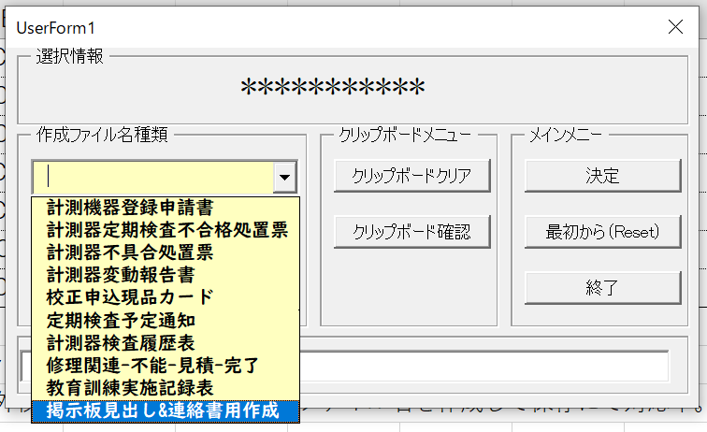
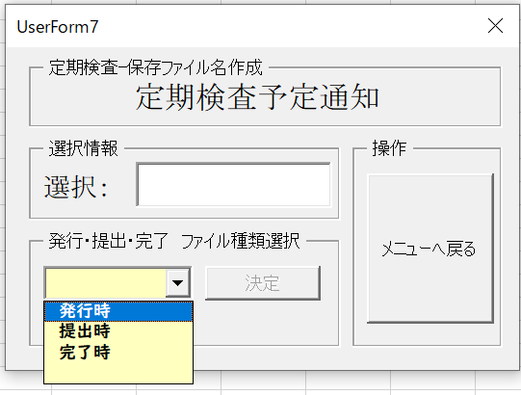
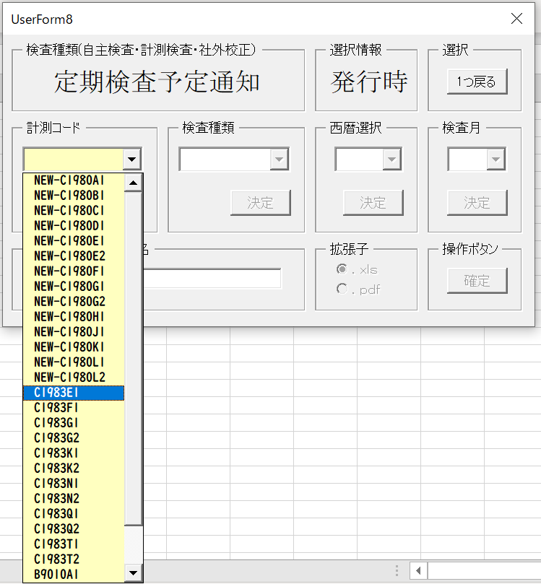
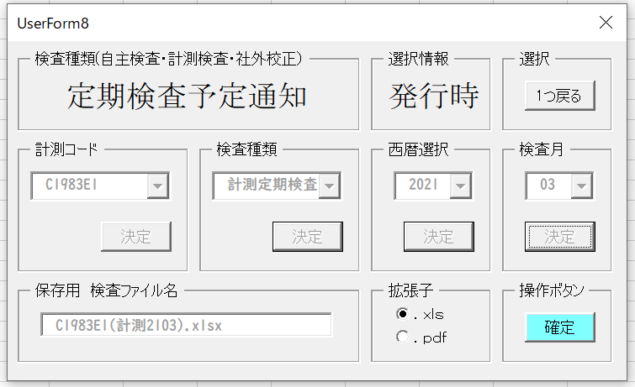
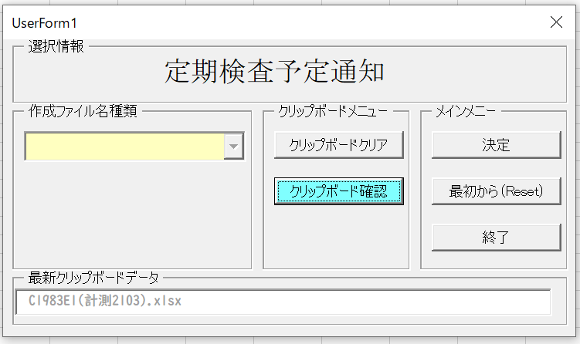
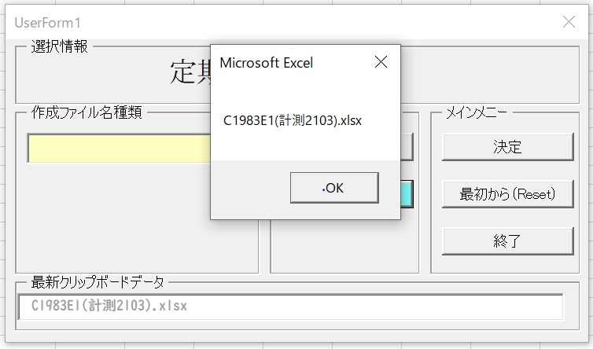

 |  |  |  |  |  |  | 右クリックで貼付けで下記が
 |  |  |  |  |  |  | クリップボードから貼付けられます。
 |  |  |  |  |  |  |  |  | C1983E1(計測2103).xlsx

 | 対策２： | 【詳細】対策１では、1ファイル毎、各フォームでの選択がある為、少なからず時間がかかっていたので
 |  | 各フォームでの作業をなくすことで、選択作業時間をかけずに1回の操作にてリネーム用のファイル名
 |  | を作成することができるようになります。
 |  | エクセルファイルのメニューに起動フォームを登録し、エクセルファイルを開くだけで作業ができるように
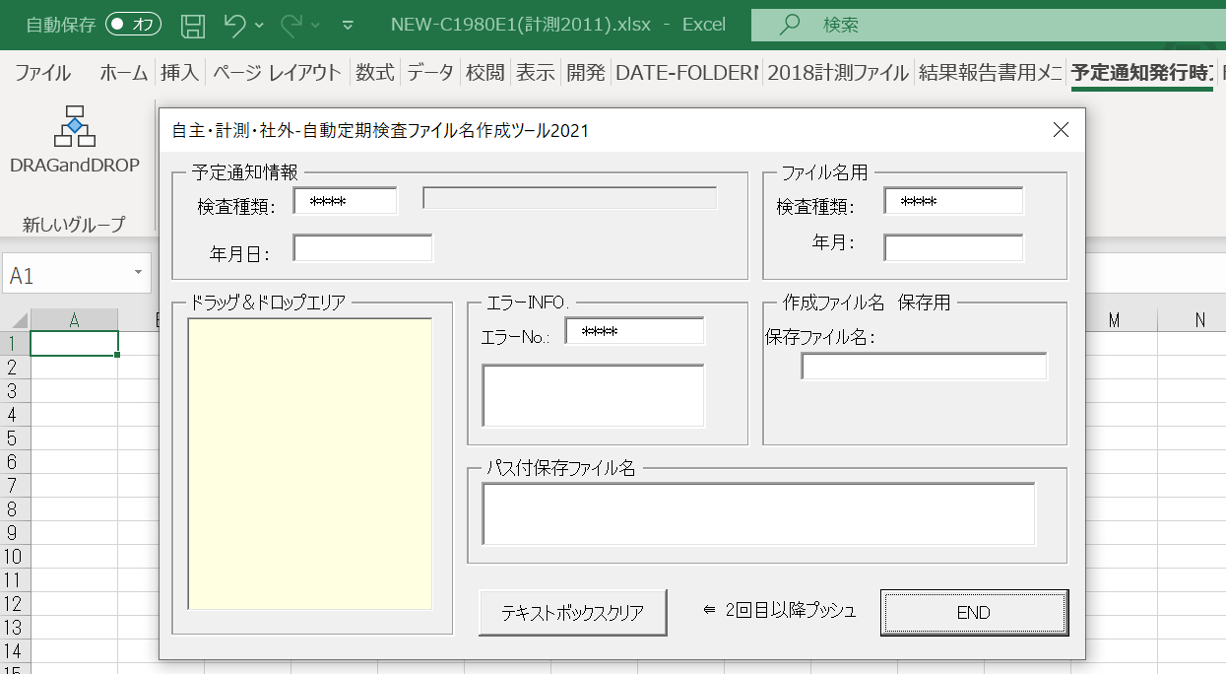
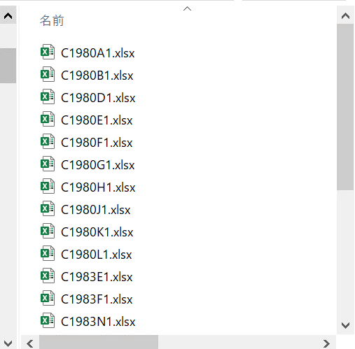
計測発行の予定通知をドラッグ＆ドロップ
 |  | しています。

 |  | 【自主・計測・社外・自動定期検査ファイル名作成ツール2021】 |  |  |  |  |  |  | 【計測サービスセンター発行予定通知】

 |  | 黄色のビューリストのドラッグ＆ドロップエリアに上の一覧のエクセル予定通知1ファイルをドラッグ＆ドロップ
 |  | するだけで瞬時に部門の検査部門が明白な検査年月付きのファイル名がドラッグ元に出来上がります。

 | 元ファイルと同じフォルダ内に同じ内容のエクセルで新たな識別情報付きのエクセル名が瞬時に自動で作成されます。

 | 例）実際の作成ファイル名（2021年02月の場合）
 | 拠点・工場 工程名 |  |  | 定期検査 |  | 自主検査 |  | 社外検査 |  | コード種類
 | 由利工業㈱西目工場 |  |  | C1983E1(計測2102).xlsx |  | C1983E1(自主2102).xlsx |  | C1983E1(社外2102).xlsx |  | ①
 | 雄勝セラミックス（株） |  |  | C1983F1(計測2102).xlsx |  | C1983F1(自主2102).xlsx |  | C1983F1(社外2102).xlsx |  | ①
 | 北上工場 |  |  | C1983N1(計測2102).xlsx |  | C1983N1(自主2102).xlsx |  | C1983N1(社外2102).xlsx |  | ①
 | （材料・シート成型・印刷）工程 |  |  | NEW-C1980A1(計測2102).xlsx |  | NEW-C1980A1(自主2102).xlsx |  | NEW-C1980A1(社外2102).xlsx |  | ②
 | 積層工程 |  |  | NEW-C1980B1(計測2102).xlsx |  | NEW-C1980B1(自主2102).xlsx |  | NEW-C1980B1(社外2102).xlsx |  | ②
 | プレス工程 |  |  | NEW-C1980C1(計測2102).xlsx |  | NEW-C1980C1(自主2102).xlsx |  | NEW-C1980C1(社外2102).xlsx |  | ②
 | 切断工程 |  |  | NEW-C1980D1(計測2102).xlsx |  | NEW-C1980D1(自主2102).xlsx |  | NEW-C1980D1(社外2102).xlsx |  | ②
 | （水ﾊﾞﾚﾙ・焼成・湿式ﾊﾞﾚﾙ・素地検査・焼付）工程 |  |  | NEW-C1980E1(計測2102).xlsx |  | NEW-C1980E1(自主2102).xlsx |  | NEW-C1980E1(社外2102).xlsx |  | ②
 | 端部塗布工程 |  |  | NEW-C1980F1(計測2102).xlsx |  | NEW-C1980F1(自主2102).xlsx |  | NEW-C1980F1(社外2102).xlsx |  | ②
 | めっき工程 |  |  | NEW-C1980G1(計測2102).xlsx |  | NEW-C1980G1(自主2102).xlsx |  | NEW-C1980G1(社外2102).xlsx |  | ②
 | 測定工程 |  |  | NEW-C1980H1(計測2102).xlsx |  | NEW-C1980H1(自主2102).xlsx |  | NEW-C1980H1(社外2102).xlsx |  | ②
 | （素地外観・製品外観・製品検査）工程 |  |  | NEW-C1980J1(計測2102).xlsx |  | NEW-C1980J1(自主2102).xlsx |  | NEW-C1980J1(社外2102).xlsx |  | ②
 | 包装・ﾒｶﾞｷｬｯﾌﾟ工程 |  |  | NEW-C1980K1(計測2102).xlsx |  | NEW-C1980K1(自主2102).xlsx |  | NEW-C1980K1(社外2102).xlsx |  | ②
 | 品質保証部門 |  |  | NEW-C1980L1(計測2103).xlsx |  | NEW-C1980L1(自主2103).xlsx |  | NEW-C1980L1(社外2103).xlsx |  | ②

 |  | ドラッグ＆ドロップ元ファイル |  |  |  |  | ドラッグ＆ドロップでファイル名が作成予定通知
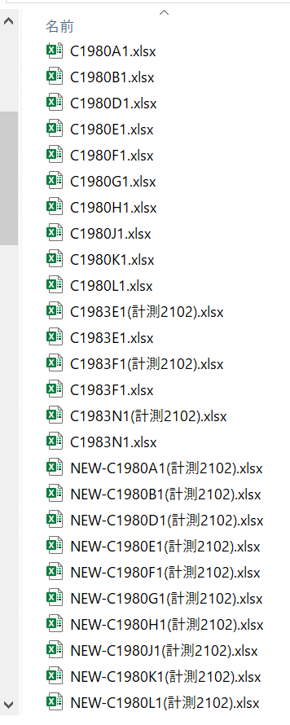

 | □使い方基本
 |  | ①計測サービスセンターより送付されてくる各通知を任意に作成したフォルダにまとめてコピーしておく。
 |  | ②自主・計測・社外・自動定期検査ファイル名作成ツール2021のエクセルファイルを起動する。
 |  | ツールエクセルファイル名：AUTO-FilenameMake2021Feb.xlsm

 |  | VBAのModule.basのサブルーチン名DRAGandDROPをメニューにマクロ登録で起動できます。
 |  |  |  |  | Sub DRAGandDROP()
 |  |  | Module.bas |  | UserForm1.Show
 |  |  |  |  | End Sub
 |  | （あらかじめエクセルのメニューに登録しておくと予定通知発行時ファイル名処理をクリックする
 |  | ことで簡単起動できます。：メニューグループ名 DRAGandDROP）
 |  | 登録メニュ名：予定通知発行時ファイル名処理

 |  | ③対策２の様に計測発行の予定通知発行ファイルをツールのビューエリアにドラッグ＆ドロップするだけで
 |  | 同じフォルダ内に自動にて識別の予定通知エクセルファイルが作成されます。

 | ツールエクセルファイル名：AUTO-FilenameMake2022DEC09.xlsm |  |  |  |  |  |  |  | （'22年12月9日修正配布分）

Sheet1
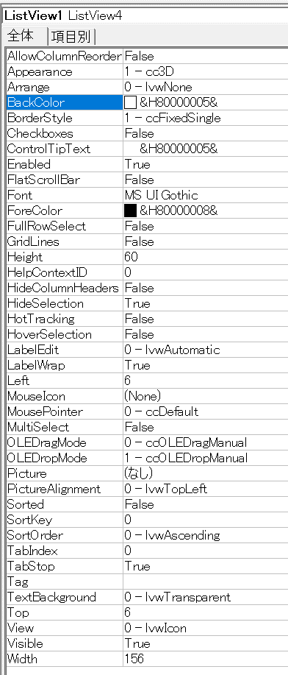

Form画像
